Résultats Globaux
©UTC Etude complète : https://travaux.master.utc.fr, Réf "IDS059" |  |  |  |  |  |  | © GOSSIN Georgie
Document d'appui à la déclaration première partie de conformité à la norme ISO EN NF 22870: 2017 |  |  |  |  |  |  | Impression sur pages A4 100% en format horizontal
DIAGNOSTIC selon la norme ISO EN NF 22870 : 2017

Informations sur l'organisme |  |  |  | Informations sur le diagnostic
Organisme : |  |  |  | Date :
Responsable du SMQ : |  |  |  | Animateur du diagnostic :
Contact (Tél et Email) : |  | tél | email | L'équipe de diagnostic :

 | Conformités
Insuffisant | 0
Informel | 0
Convaincant | 0
Conforme | 0
TABLEAUX DE BORD sur les niveaux de VÉRACITÉ et de CONFORMITÉ selon la norme
Niveaux de VÉRACITÉ des 0 CRITÈRES de réalisation évalués |  |  |  | Niveaux de CONFORMITÉ des 22 SOUS-ARTICLES évalués
 |  |  |  | Information : 2 articles sont déclarés - en attente -
 | Véracité Critères
Faux | 0
Plutôt Faux | 0
Plutôt vrai | 0
Vrai | 0

Attention : 67 critères ne sont pas encore traités |  |  |  | Information : 22 sous-articles sont déclarés - en attente -

 | Couleur Art 4 | Couleur Art 5 | Seuil conformité | Résultats
Organisation et management | 1 | 1 | 90% | 0%
Système de management de la qualité | 1 | 0 | 90% | 0%
Maîtrise des documents | 1 | 0 | 90% | 0%
Contrats de prestations | 1 | 0 | 90% | 0%
Services externes et approvisionnement | 1 | 0 | 90% | 0%
Prestation de conseils | 1 | 0 | 90% | 0%
Traitement des réclamations | 1 | 0 | 90% | 0%
Identification et maîtrise des non-conformités | 1 | 0 | 90% | 0%
Actions correctives | 1 | 0 | 90% | 0%
Actions préventives | 1 | 0 | 90% | 0%
Amélioration continue | 1 | 0 | 90% | 0%
Enregistrements qualité et enregistrements techniques | 1 | 0 | 90% | 0%
Audits internes | 1 | 0 | 90% | 0%
Revue de direction | 1 | 0 | 90% | 0%
Personnel | 1 | 1 | 90% | 0%
Locaux et conditions environnementales | 0 | 1 | 90% | 0%
Matériel | 0 | 1 | 90% | 0%
Processus préanalytique | 0 | 1 | 90% | 0%
Processus analytique | 0 | 1 | 90% | 0%
Garantie de qualité des résultats | 0 | 1 | 90% | 0%
Processus post-analytique | 0 | 1 | 90% | 0%
Compte-rendu des résultats | 0 | 1 | 90% | 0%
GRAPHE "RADAR" du BILAN GLOBAL - COMMENTAIRES et PLANS D'AMÉLIORATION
Taux de CONFORMITÉ aux exigences pour les 22 SOUS-ARTICLES évalués |  |  |  | COMMENTAIRES sur les RÉSULTATS obtenus
Information : 22 sous-articles sont déclarés - en attente - |  |  |  | Commentaires (collectifs si possible) :
 |  |  |  | DÉCISIONS : Plans d'action PRIORITAIRES
 |  |  |  | QUOI Objectifs à atteindre | QUI Interne ou Externe | QUAND ET OÙ Date et Champ d'application | SUIVIS = RÉSULTATS OBTENUS Date de l'évaluation, bilan
 |  |  |  | Plan n°1 :
 |  |  |  | Plan n°2 :
En pointillés verts : seuil minimal paramétré pour être "Conforme" : voir onglet Mode d'Emploi |  |  |  | Plan n°3 :

TABLEAU de SYNTHÈSE des RÉSULTATS de l'évaluation sur la norme |  |  |  |  | Taux % |  | Niveaux de CONFORMITÉ
Attention : 67 critères ne sont pas encore traités |  |  |  | Information : 22 sous-articles sont déclarés - en attente -
Niveau moyen sur les articles de la norme ISO EN NF 22870 : 2017 |  |  |  | en attente | … |  | en attente
Art. 4 | Exigences relatives au management |  |  |  | … |  | en attente
 | 4.1 | Organisation et management |  |  | … |  | en attente
 | 4.2 | Système de management de la qualité |  |  | … |  | en attente
 | 4.3 | Maîtrise des documents |  |  | … |  | en attente
 | 4.4 | Contrats de prestations |  |  | … |  | en attente
 | 4.6 | Services externes et approvisionnement |  |  | … |  | en attente
 | 4.7 | Prestation de conseils |  |  | … |  | en attente
 | 4.8 | Traitement des réclamations |  |  | … |  | en attente
 | 4.9 | Identification et maîtrise des non-conformités |  |  | … |  | en attente
 | 4.10 | Actions correctives |  |  | … |  | en attente
 | 4.11 | Actions préventives |  |  | … |  | en attente
 | 4.12 | Amélioration continue |  |  | … |  | en attente
 | 4.13 | Enregistrements qualité et enregistrements techniques |  |  | … |  | en attente
 | 4.14 | Audits internes |  |  | … |  | en attente
 | 4.15 | Revue de direction |  |  | … |  | en attente
Art. 5 | Exigences techniques |  |  |  | … |  | en attente
 | 5.1 | Personnel |  |  | … |  | en attente
 | 5.2 | Locaux et conditions environnementales |  |  | … |  | en attente
 | 5.3 | Matériel |  |  | … |  | en attente
 | 5.4 | Processus préanalytique |  |  | … |  | en attente
 | 5.5 | Processus analytique |  |  | … |  | en attente
 | 5.6 | Garantie de qualité des résultats |  |  | … |  | en attente
 | 5.7 | Processus post-analytique |  |  | … |  | en attente
 | 5.8 | Compte-rendu des résultats |  |  | … |  | en attente

Résultats par Article
©UTC Etude complète : https://travaux.master.utc.fr, Réf "IDS059" |  |  |  |  |  |  | © GOSSIN Georgie
Document d'appui à la déclaration première partie de conformité à la norme ISO EN NF 22870: 2017 |  |  |  |  |  |  | Impression sur pages A4 100% en format horizontal
Résultats détaillés par ARTICLE du diagnostic selon la norme ISO EN NF 22870:2017

Informations sur l'organisme |  |  | Informations sur le diagnostic
Organisme : |  |  | Date :
Responsable du SMQ : |  |  | Animateur du diagnostic :
Contact (Tél et Email) : |  |  | L'équipe de diagnostic :

 | article 4 | Seuil limite
Organisation et management | 0% | 90%
Système de management de la qualité | 0% | 90%
Maîtrise des documents | 0% | 90%
Contrats de prestations | 0% | 90%
Services externes et approvisionnement | 0% | 90%
Prestation de conseils | 0% | 90%
Traitement des réclamations | 0% | 90%
Identification et maîtrise des non-conformités | 0% | 90%
Actions correctives | 0% | 90%
Actions préventives | 0% | 90%
Amélioration continue | 0% | 90%
Enregistrements qualité et enregistrements techniques | 0% | 90%
Audits internes | 0% | 90%
Revue de direction | 0% | 90%
Art. 4 | Exigences relatives au management |  |  | Conformité moyenne : | … |  | en attente
 |  | Attention : 41 critères ne sont pas encore traités | COMMENTAIRES sur les RÉSULTATS obtenus
 |  |  | Commentaires (collectifs si possible) :
 |  |  | DÉCISIONS : Plans d'action PRIORITAIRES
 |  |  | QUOI Objectifs à atteindre |  | QUI Responsable, Equipe | QUAND Date début et fin | SUIVIS = RÉSULTATS OBTENUS Date de l'évaluation, bilan
 |  |  | Plan n°1 :
 |  |  | Plan n°2 :
Information : 14 sous-articles sont déclarés - en attente - |  |  | Plan n°3 :

 | article 5 | Seuil limite
Personnel | 0% | 90%
Locaux et conditions environnementales | 0% | 90%
Matériel | 0% | 90%
Processus préanalytique | 0% | 90%
Processus analytique | 0% | 90%
Garantie de qualité des résultats | 0% | 90%
Processus post-analytique | 0% | 90%
Compte-rendu des résultats | 0% | 90%
Art. 5 | Exigences techniques |  |  | Conformité moyenne : | … |  | en attente
 |  | Attention : 26 critères ne sont pas encore traités | COMMENTAIRES sur les RÉSULTATS obtenus
 |  |  | Commentaires (collectifs si possible) :
 |  |  | DÉCISIONS : Plans d'action PRIORITAIRES
 |  |  | QUOI Objectifs à atteindre |  | QUI Responsable, Equipe | QUAND ET OÙ Date et Application | SUIVIS = RÉSULTATS OBTENUS Date de l'évaluation, bilan
 |  |  | Plan n°1 :
 |  |  | Plan n°2 :
Information : 8 sous-articles sont déclarés - en attente - |  |  | Plan n°3 :

Maîtrise documentaire
©UTC Etude complète : https://travaux.master.utc.fr, Réf "IDS059" |  |  |  |  |  |  |  |  |  | © GOSSIN Georgie
Document d'appui à la déclaration première partie de conformité à la norme ISO EN NF 22870: 2017 |  |  |  |  |  |  |  |  |  | Impression sur pages A4 100% en format horizontal
 | Résultats de la MAÎTRISE DOCUMENTAIRE selon la norme ISO EN NF 22870:2017

Informations sur l'organisme |  |  | Informations sur le diagnostic
Organisme : |  |  |  | Date :
Responsable du SMQ : |  |  |  | Animateur du diagnostic :
Contact (Tél et Email) : | tél | email | L'équipe de diagnostic :

 | Axe doc. 1 : Fichier du personnel Axe doc. 2: Fichier de gestion documentaire Axe doc. 3 : Plan de gestion de direction Axe doc. 4 : Plan de gestion des non-conformités Axe doc. 5 : Plan de gestion des risques Axe doc. 6 : Ficher de réalisation d'examen A
Axe doc. 1 : Fichier du personnel | 0%
Axe doc. 2: Fichier de gestion documentaire | 0%
Axe doc. 3 : Plan de gestion de direction | 0%
Axe doc. 4 : Plan de gestion des non-conformités | 0%
Axe doc. 5 : Plan de gestion des risques | 0%
Axe doc. 6 : Ficher de réalisation d'examen | 0%
Axe doc. 7 : Ficher de gestion de résultats | 0%
Niveaux de CONFORMITÉ de la MAÎTRISE DOCUMENTAIRE selon la norme ISO EN NF 22870 : 2017
 |  |  |  | COMMENTAIRES sur les RÉSULTATS obtenus
 |  |  |  | Commentaires (collectifs si possible) :
 |  |  |  | DÉCISIONS : Plans d'action PRIORITAIRES et SUIVIS
 |  |  |  | QUOI Objectifs à atteindre |  | QUI Interne ou Externe | QUAND Date début Date fin | SUIVIS = RÉSULTATS OBTENUS Date de l'évaluation, bilan
 |  |  |  | Plan n°1 :
 |  |  |  | Plan n°2 :
 |  |  |  | Plan n°3 :

Titre des documents | Documents nécessaires pour le Dossier de Gestion des Risques | Libellé du document interne au Laboratoire | Référence Unique du Document |  | Réf. Articles | N° Critères | Evaluation "Conformité" | % | Libellés des évaluations
Axe doc. 1 : Fichier du personnel | Preuves des qualifications des personnes associées aux devoirs et aux responsabilités |  |  |  | 5.1 | 42;43;44
Axe doc. 2: Fichier de gestion documentaire | Fichier de gestion des enregistrements avec les durées de conservation |  |  |  | 4,1;4,3;4,7;4,13 | 3;10;18;31;32
Axe doc. 3 : Plan de gestion de direction | Document sythéthique des actions réalisées et de la planification des axes d'amélioration |  |  |  | 4.15 | 41
Axe doc. 4 : Plan de gestion des non-conformités | Plan de gestion des non-conformités avec des actions planifiées à réaliser |  |  |  | 4.8, 4.9; 4.10; 4,11 | 19;21,22;25;27
Axe doc. 5 : Plan de gestion des risques | Plan de gestion des risques avec les actions préventives à réaliser |  |  |  | 5.2 | 47;49;50;51
Axe doc. 6 : Ficher de réalisation d'examen | Fichier de réalisation d'examen concernant les prescriptions / demandes et processus de réalisation |  |  |  | 5,4;5,5;5,6 | 52;53;58;59
Axe doc. 7 : Ficher de gestion de résultats | Procédure de transmission, d'édition et de modification de compte-rendu |  |  |  | 5,7;5,8 | 64;66

Cartographie des processus
©UTC Etude complète : https://travaux.master.utc.fr, Réf "IDS059" |  |  |  |  |  | © GOSSIN Georgie
Document d'appui à la déclaration première partie de conformité à la norme ISO EN NF 22870: 2017 |  |  |  |  |  | Impression sur pages A4 100% en format horizontal
 | Cartographie des processus du laboratoire en biologie médicale délocalisée

Informations sur l'organisme
Organisme :
Responsable du SMQ : |  | Contact (Tél et Email) : | tél | email

 |  | NB : ci-dessous, vous pouvez enlever cette "Cartographie des Processus" et insérer la vôtre (copier-coller) - Modifiez ensuite la liste des "Choix"
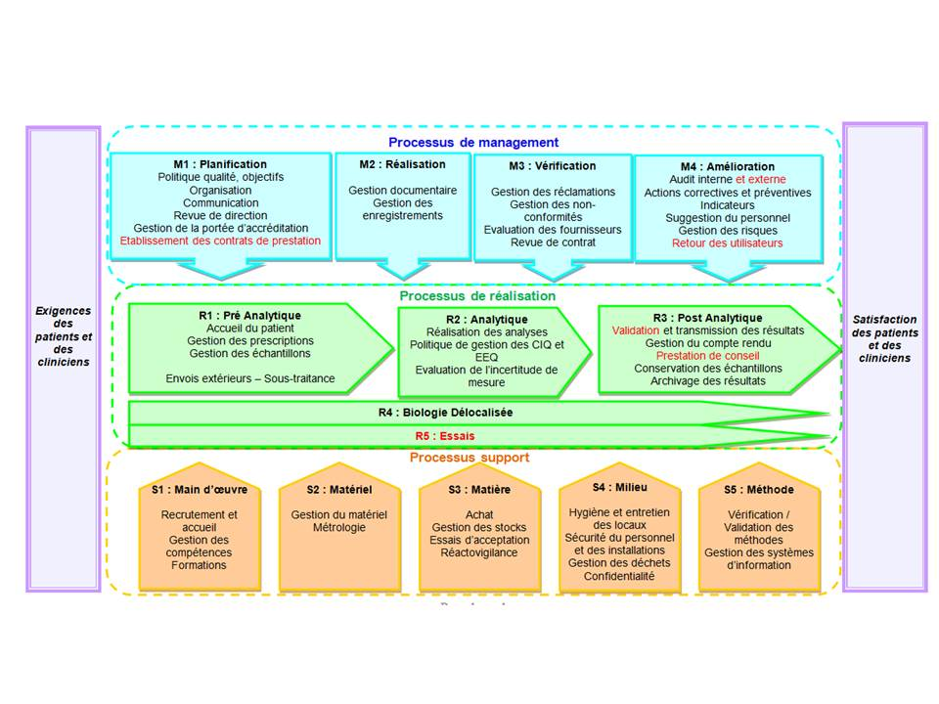
Paramétrage des choix pour élaborer le "Rétroplanning" (à ne modifier qu'en TOUTE connaissance de cause)
Liste des choix pour les "Processus" (selon la cartographie ci-dessus) |  | Liste des choix pour "Qui" (responsable de l'action) |  |  | Liste des choix pour "Etat d'avancement"
Choisir "Processus" |  | Choisir "Qui" |  |  | Choisir "Etat"
M1 Planification |  | Responsable qualité |  |  | A planifier
M2 Réalisation |  | Biologistes |  |  | En cours
M3 Vérification |  | Techniciens |  |  | Clos
M4 Amélioration |  | Cadre de santé |  |  | Annulé
R1 Pré Analytique |  | Service biomédical |  |  | …
R2 Analytique |  | Service informatique |  |  | …
R3 Post Analytique |  | Service achats |  |  | …
S1 Main d'œuvre |  | Personnel soignant |  |  | …
S2 Matériel |  | … |  |  | …
S3 Matière |  | … |  |  | …
S4 Milieu |  | … |  |  | …
S5 Méthode |  | … |  |  | …
… |  | … |  |  | …
… |  | … |  |  | …
… |  | … |  |  | …
… |  | … |  |  | …
… |  | … |  |  | …
… |  | … |  |  | …
… |  | … |  |  | …

